상품제안서
PGA 2단자동무지+엠보선염바이어스+130g타올2P 세트 | 상품코드: F17098

 |  |  |  |  |  |  | 02-412-0044 | www.easy1.co.kr
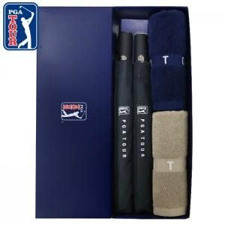

【상세/제작정보】 | *타올 자수인쇄는 크기,난이도 등에 따라 단가가 달라지므로 문의 바랍니다. *쇼핑백 희망시 문의바랍니다.(별도 추가옵션)

【인쇄/포장옵션】 | 실크, 원단인쇄 / 포장지포장

【공급단가】 | 수량 | 100~ | 300~ | 500~ | 1,000~ | 3,000~
*VAT별도 | 단가 | 25,740원 | 25,340원 | 24,750원 | 23,760원 | 22,770원

【상품 URL】 | https://easy1.co.kr:443/src/goods_detail.php?gdno=17098

